1° cuatrimestre 2018
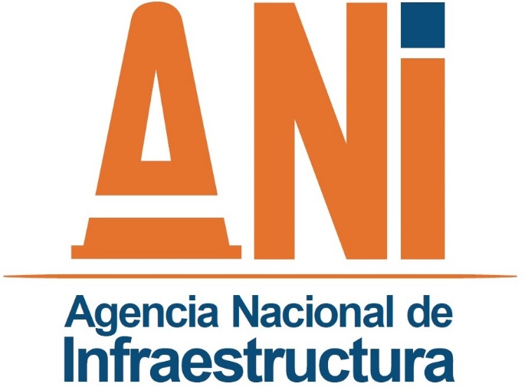 | SISTEMA INTEGRADO DE GESTIÓN |  |  |  |  |  |  | CÓDIGO | EVCI-F-017
 | PROCESO | EVALUACIÓN Y CONTROL INSTITUCIONAL |  |  |  |  |  | VERSIÓN | 003
 | FORAMTO | SEGUIMIENTO A LAS ESTRATEGIAS PARA LA CONSTRUCCIÓN DEL PLAN ANTICORRUPCIÓN Y DE ATENCIÓN AL CIUDADANO. |  |  |  |  |  | FECHA | 2016-06-24

 | Entidad |  |  |  | AGENCIA NACIONAL DE INFRAESTRUCTURA
 | Vigencia |  |  |  | 2018
 | Fecha de publicación |  |  |  | 16 MAYO DE 2018

Seguimiento No.1 de la Oficina de Control Interno - OCI
Fecha seguimiento: Entre el 1 de enero y el 30 de abril de 2018
Componente | Actividades programadas | Meta o producto | Responsable | Fecha Programada | Actividades cumplidas | % de avance | Observaciones Oficina de Control Interno |  | Evidencia
Componente 1: Gestión del Riesgo de Corrupción – | Analizar y ajustar los formatos relacionados con mapas anticorrupción de acuerdo con las diferentes fuentes asociadas a la identificación de dichos riesgos. | Formatos de anticorrupción ajustados | GIT de Riesgos | Jan-18 | Respecto de los formatos de riesgos Anticorrupción, los formatos SEPG-F-057 Y SEPG-F-058 se unifican, de igual forma se adiciona el objetivo del plan anticorrupción dependiendo de la fuente de riesgo. Los formatos SEPG-F-030 Y SEPG-F-062, se unifican y se adicionan metas y recursos. En este orden de ideas, eliminaron los siguientes formatos: SEPG-F-058 Cuadro/Matriz definición del riesgo de corrupción. GEJU-F-062 Valoración del riesgo de corrupción En cuando al manual de riesgos, este se encuentra en proceso de actualización, ya que no solo se tuvo en cuenta la nueva metodología utilizada, sino también lo que establece el Modelo Integrado de Planeación y Gestión. | 100.00% | Se evidenció el cumplimiento de esta actividad. Sin embargo, es importante que estos cambios se encuentren relacionados en el Manual de Administración del Riesgo de la Entidad. Hasta el momento los cambios realizados a la metodología que se adoptó para administrar el riesgo de corrupción no han sido formalizados y tampoco socializados con la Entidad. |  | Los formatos se encuentran ajustados y publicados en la página Web de la ANI en el siguiente vínculo: https://www.ani.gov.co/sig/formatos http://www.ani.gov.co/sites/default/files/formato//sepg-f-030_mapa_de_riesgos_y_medidas_de_control_anticorrupcion_v4.xlsx http://www.ani.gov.co/sites/default/files/formato//sepg-f-057_identificacion_riesgos_relacionados_con_corrupcion_v2.xlsx http://www.ani.gov.co/sites/default/files/formato//sepg-f-059_consolidado_calificacion_del_riesgo_relacionado_con_corrupcion_v1.xlsx

Componente 1: Gestión del Riesgo de Corrupción – | Acompañar a los equipos de trabajo en la actualización de los riesgos de corrupción, sus controles, planes de acción e indicadores. | Matrices de riesgos debidamente ajustadas | GIT de Riesgos | Jan-18 | Se realizaron diferentes mesas de trabajo, las cuales se desarrollaron de la siguiente manera: 1. Varias sesiones de trabajo con el equipo de transparencia, en las cuales se trabajaron las diferentes fuentes de generación de riesgo de acuerdo a los lineamientos dados por la secretaria de transparencia, estudio de probidad de la OCI, estudio COST, borrador de DOFA institucional y matrices de riesgos anticorrupción del año inmediatamente anterior. 2. Teniendo como base el insumo dado por el equipo de transparencia, se realizó una mesa de trabajo con el equipo de riesgos designado para procesos misionales y de este ejercicio se definieron: 9 riesgos de corrupción, se establecieron controles, acciones, metas e indicadores. Teniendo en cuenta las preguntas que establece la guía de transparencia estas se hicieron vía online y a todos los participantes se les compartió el link. 3. Teniendo como base el insumo dado por el equipo de transparencia, se realizó una mesa de trabajo con el equipo de riesgos designado para procesos estratégicos y de apoyo de este ejercicio se definieron: riesgos de corrupción, se establecieron controles, acciones, metas e indicadores. Teniendo en cuenta las preguntas que establece la guía de transparencia estas se hicieron vía online y a todos los participantes se les compartió el link. | 100.00% | En relación con las matrices de riesgo, se evidenció que se encuentran con los ajustes incorporados, producto de las mesas de trabajo y publicadas en la página web de la Entidad. A partir de la revisión realizada a los riesgos de corrupción, la Oficina de Control interno generó recomendaciones al Grupo Interno de Trabajo de Planeación, mediante memorando interno 2018-102-007353-3. |  | Listados de asistencia de dos mesas de trabajo realizadas en el mes de noviembre del año 2017. Publicación de matrices de riesgo en la página web de la Entidad en el siguiente vinculo: http://www.ani.gov.co/planes/plan-anticorrupcion-ani-21718

Mapa de Riesgos de Corrupción | Publicar el borrador del Mapa de Riesgo y Medidas Anticorrupción para recibir las observaciones pertinentes, surtiendo así la etapa de participación y consulta a la ciudadanía. | Documento Publicado del borrador del Mapa de Riesgos y Medidas Anticorrupción 2018 | GIT de Riesgos | Jan-18 | Se público como original firmado de acuerdo a lo establecido por la ley. Los originales se encuentran almacenados. | 100.00% | El documento fue publicado y socializado en la Entidad, para generar la participación de los funcionarios a través del correo electrónico institucional a partir del 30 de enero de 2018. Por otra parte, el plan fue compartido con el Departamento Administrativo de la Función Pública - DAFP, para recibir retroalimentación. De igual manera, fue publicado en la página web de la entidad y compartido en las redes sociales como en el facebook y twitter- Agencia Nacional de Infraestructura - ANI. El plan fue publicado el 31/01/2018, con el fin de recibir retroalimentación de la ciudadanía. Sin embargo, se considera que el Plan Anticorrupción y la matriz de riesgos debe ser publicado con anterioridad a esa fecha para que los ciudadanos hagan sus comentarios y recomendaciones frente al plan. En consecuencia se recomienda que el plan sea publicado por lo menos 10 días antes para que se puedan incluir las observaciones recibidas que den lugar a ajustes. Frente a la matriz de riesgos de corrupción no se recibieron comentarios por parte de la ciudadanía. |  | http://www.ani.gov.co/riesgos-y-medidas-anticorrupcion

Mapa de Riesgos de Corrupción | Publicar el Mapa y Matriz de Riesgos ajustado en la Página WEB. | Documento Publicado Mapa / Matriz de Riesgos 2018 | GIT de Riesgos | Jan-18 | El plan anticorrupción y atención al ciudadano y mapa de riesgos de corrupción se encuentra disponible en el siguiente vínculo a partir del 31 de enero de 2018. http://www.ani.gov.co/planes/plan-anticorrupcion-ani-21718 | 100.00% | La Entidad cumple con los términos establecidos para realizar la publicación del Plan Anticorrupción y Atención al Ciudadano y su matriz de riesgos de corrupción. |  | http://www.ani.gov.co/planes/plan-anticorrupcion-ani-21718
...

